出荷証明書【窓】
・窓を補助対象とした場合は、こちらの出荷証明書を提出してください。
・出荷証明書は、原則、元請業者への販売業者（直前店）が発行してください。

 |  |  |  |  |  |  |  |  |  |  |  |  |  |  |  |  |  |  | 定型様式13
 | 令和7年度 既築住宅のZEH改修実証支援事業
 | 出荷証明書【窓】

 | 下記のとおり出荷したことを証明いたします。 |  |  |  |  |  |  |  |  |  |  |  |  |  |  |  | 年 | 月 | 日 | ←納品日以降の日付で発行してください。
 | ※勝手口ドアを含む。
 |  |  |  |  |  |  |  |  |  |  |  |  |  |  | （ページ |  |  | ／ | ） | ←複数枚になる場合は、ページ数を入力してください。

 |  |  |  |  |  |  |  | 様 | 発行者
 |  |  |  |  |  |  |  |  | 会社名 |  |  |  |  |  |  |  |  | 印
 | 現 場 名 |  | ：
 |  |  |  |  |  |  |  |  |  |  |  |  |  |  |  |  |  |  |  | ←元請業者への販売業者名（商流上の直前店）、住所を 入力の上、社印を押印してください。
 | 納 品 日 |  | ： |  | 年 |  | 月 | 日 | 住所

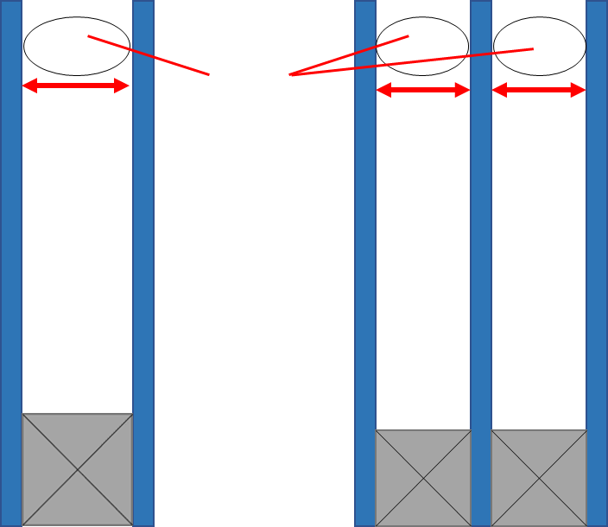
・「中空層の厚さ」は、導入した製品の中空層の厚さを入力してください。
(※ガラスの厚さではありません)
・二層目がない場合は空白にしてください。
複層ガラス
（ペアガラス）
三層ガラス
（トリプルガラス）
［室内］
二層目
一層目
一層目
［室外］
中空層
12.0
10.0
10.0
 | No. | 窓番号 |  | メーカー名 |  | 製品名 |  |  |  | 窓サイズ |  | ガラス
 |  |  |  |  |  |  |  |  |  | 幅（W)×高さ（H) （mm） |  | 中空層の厚さ （ｍｍ） |  |  |  | 仕様 |  | 中空層の ガスの種類
 |  |  |  |  |  |  |  |  |  |  |  | 一層目 |  | 二層目
 | 1 |  |  |  |  |  |  |  |  |  | × |  | +
 | 2 |  |  |  |  |  |  |  |  |  | × |  | +
 | 3 |  |  |  |  |  |  |  |  |  | × |  | +
 | 4 |  |  |  |  |  |  |  |  |  | × |  | +
 | 5 |  |  |  |  |  |  |  |  |  | × |  | +
 | 6 |  |  |  |  |  |  |  |  |  | × |  | +
 | 7 |  |  |  |  |  |  |  |  |  | × |  | +
 | 8 |  |  |  |  |  |  |  |  |  | × |  | +
 | 9 |  |  |  |  |  |  |  |  |  | × |  | +
 | 10 |  |  |  |  |  |  |  |  |  | × |  | +
 | 11 |  |  |  |  |  |  |  |  |  | × |  | +
 | 12 |  |  |  |  |  |  |  |  |  | × |  | +
 | 13 |  |  |  |  |  |  |  |  |  | × |  | +
 | 14 |  |  |  |  |  |  |  |  |  | × |  | +
 | 15 |  |  |  |  |  |  |  |  |  | × |  | +
 | 16 |  |  |  |  |  |  |  |  |  | × |  | +
 | 17 |  |  |  |  |  |  |  |  |  | × |  | +
 | 18 |  |  |  |  |  |  |  |  |  | × |  | +
 | 19 |  |  |  |  |  |  |  |  |  | × |  | +
 | 20 |  |  |  |  |  |  |  |  |  | × |  | +
 | 21 |  |  |  |  |  |  |  |  |  | × |  | +
 | 22 |  |  |  |  |  |  |  |  |  | × |  | +
 | 23 |  |  |  |  |  |  |  |  |  | × |  | +
 | 24 |  |  |  |  |  |  |  |  |  | × |  | +
 | 25 |  |  |  |  |  |  |  |  |  | × |  | +
 | 26 |  |  |  |  |  |  |  |  |  | × |  | +
 | 27 |  |  |  |  |  |  |  |  |  | × |  | +
 | 28 |  |  |  |  |  |  |  |  |  | × |  | +
 | 29 |  |  |  |  |  |  |  |  |  | × |  | +
 | 30 |  |  |  |  |  |  |  |  |  | × |  | +
 | 31 |  |  |  |  |  |  |  |  |  | × |  | +
 | 32 |  |  |  |  |  |  |  |  |  | × |  | +
 | 33 |  |  |  |  |  |  |  |  |  | × |  | +
 | 34 |  |  |  |  |  |  |  |  |  | × |  | +
 | 35 |  |  |  |  |  |  |  |  |  | × |  | +

